image
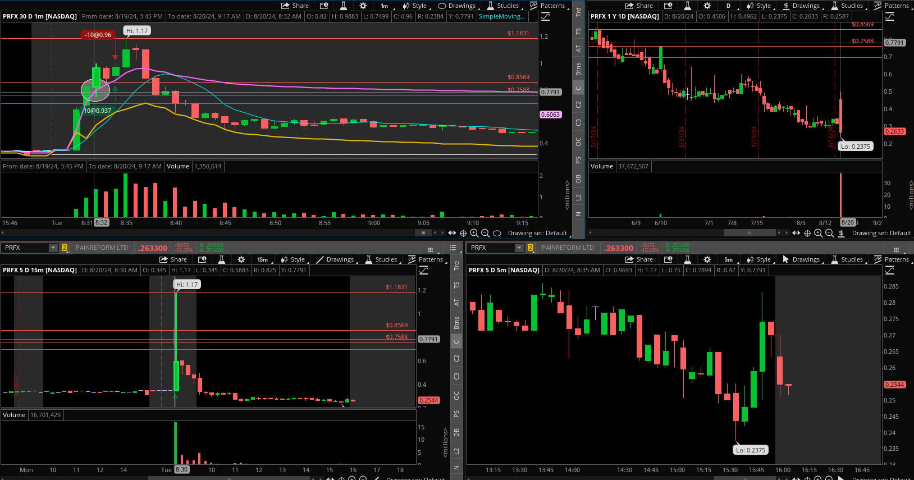
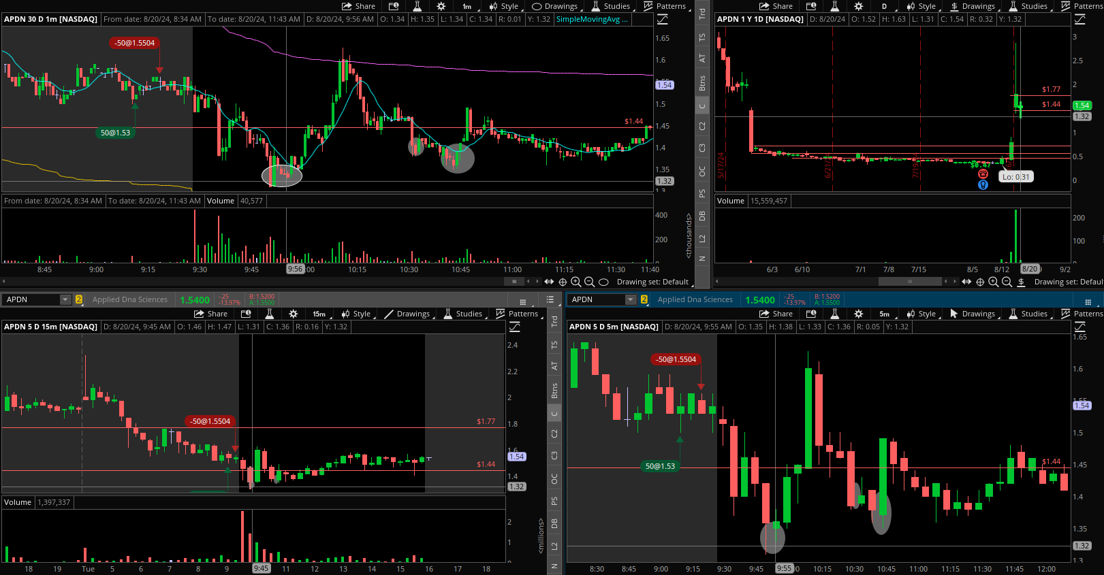
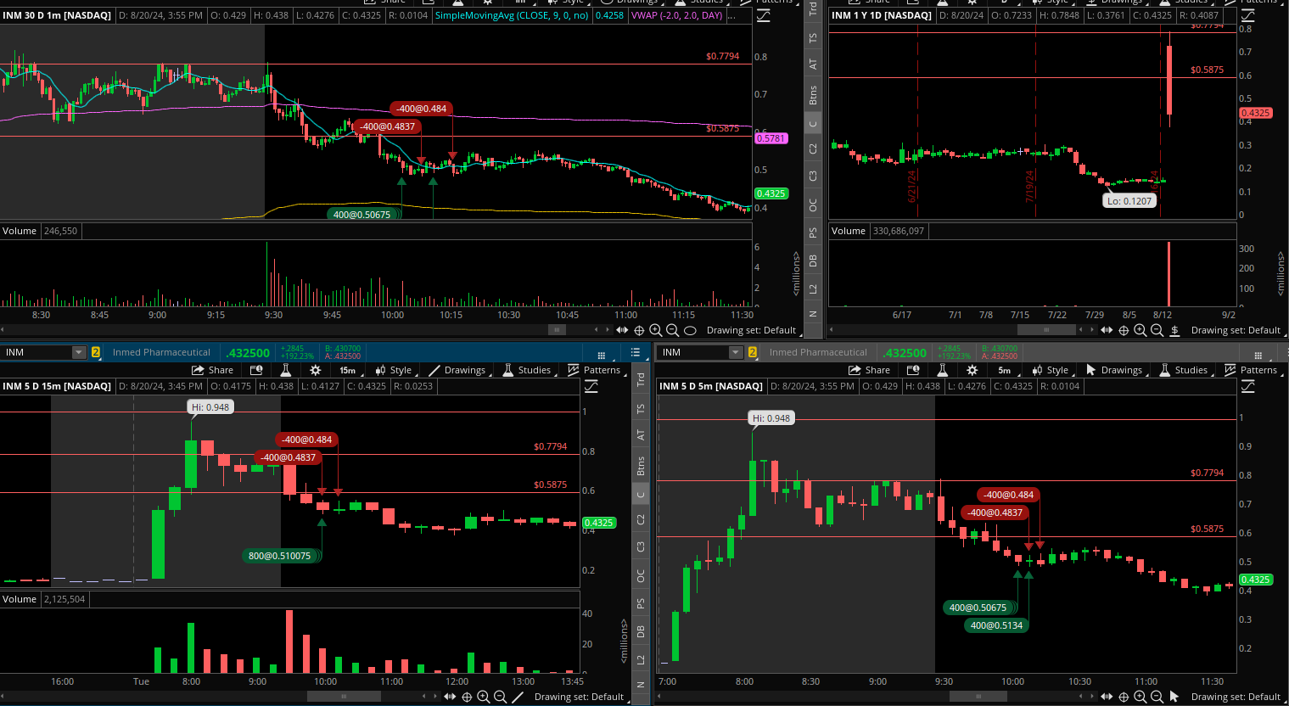
2024-08-20 | PRFX
2024-08-20 | APDN
2024-08-20 | INM
2024-08-20 | INM
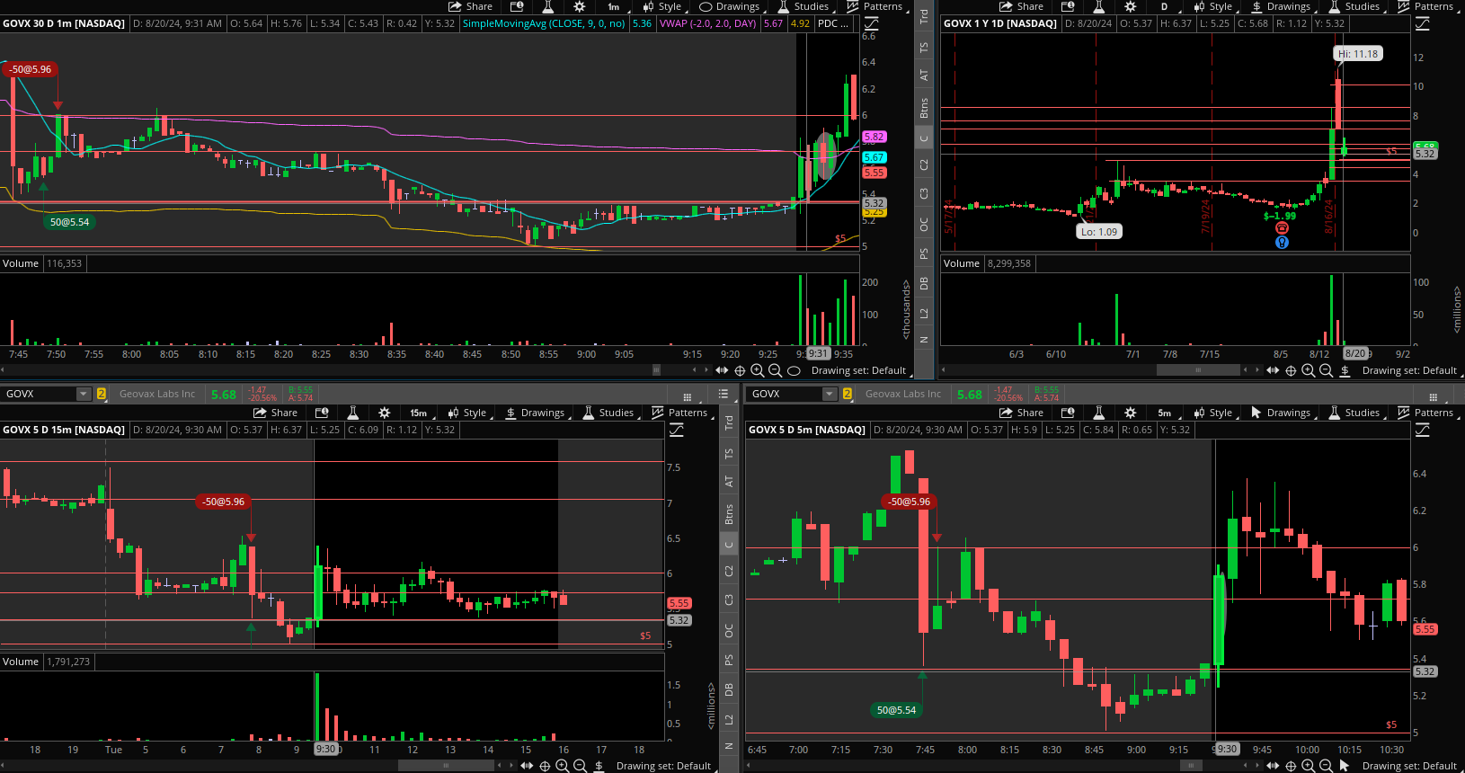
2024-08-20 | GOVX
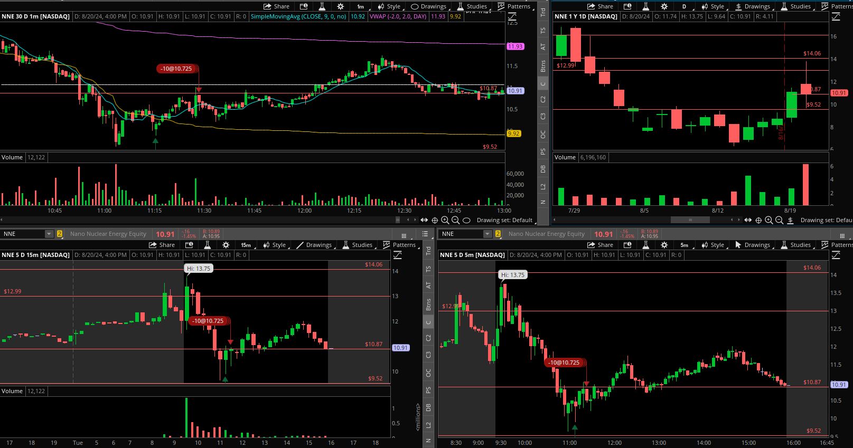
2024-08-20 | NNE

